상품제안서
포켓몬 맥세이프 무선 고속 충전 보조배터리 15W | 상품코드: F32985

 |  |  |  |  |  |  | 02-412-0044 | www.easy1.co.kr
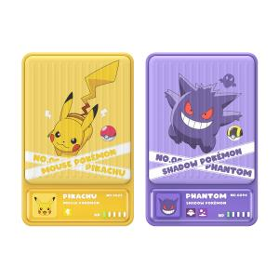

【상세/제작정보】

【인쇄/포장옵션】 | / 포장지포장

【공급단가】 | 수량 | 30~ | 50~ | 100~ | 300~ | 500~
*VAT별도 | 단가 | 40,500원 | 39,850원 | 38,880원 | 37,900원 | 37,260원

【상품 URL】 | https://easy1.co.kr:443/src/goods_detail.php?gdno=32985

